Sheet1
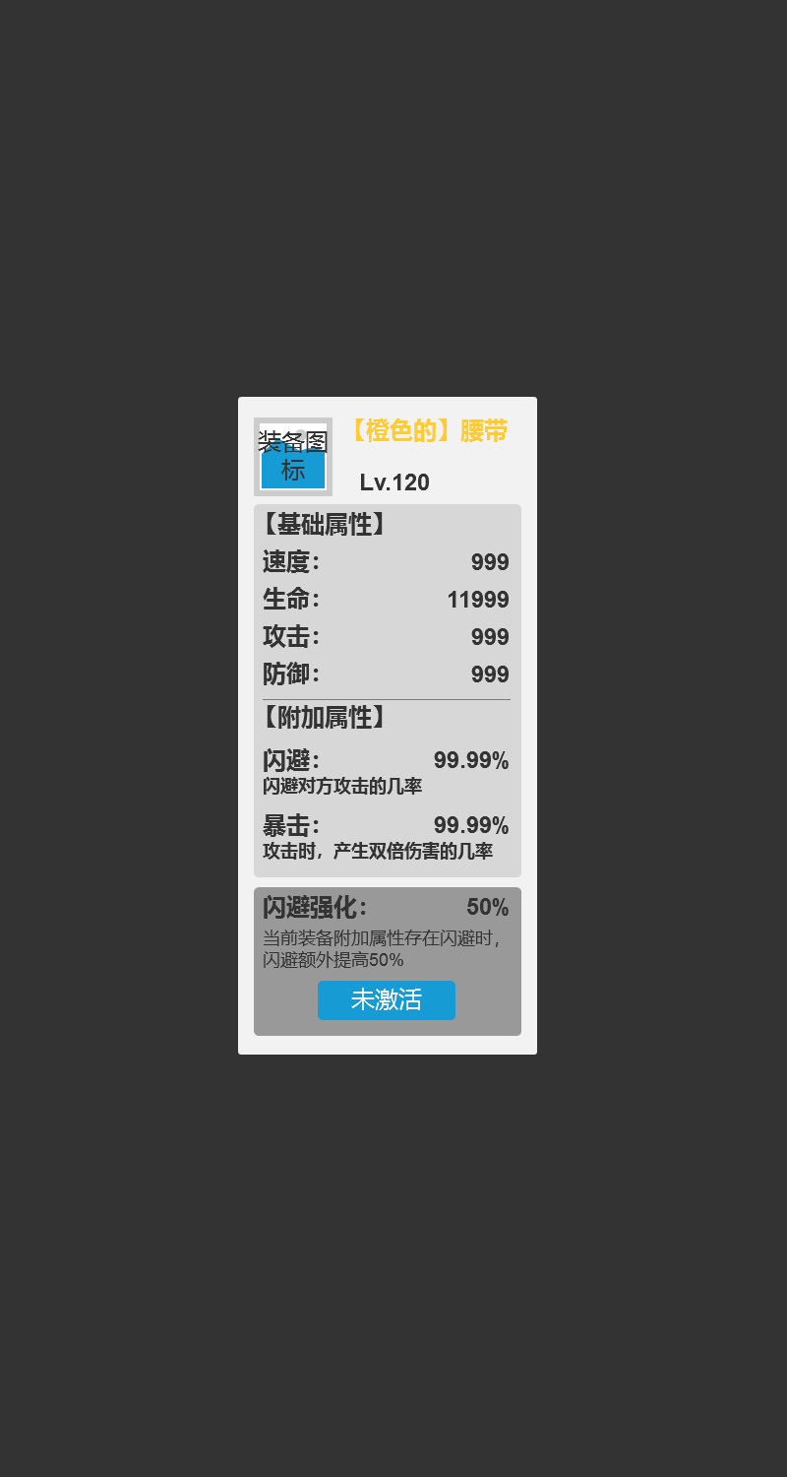
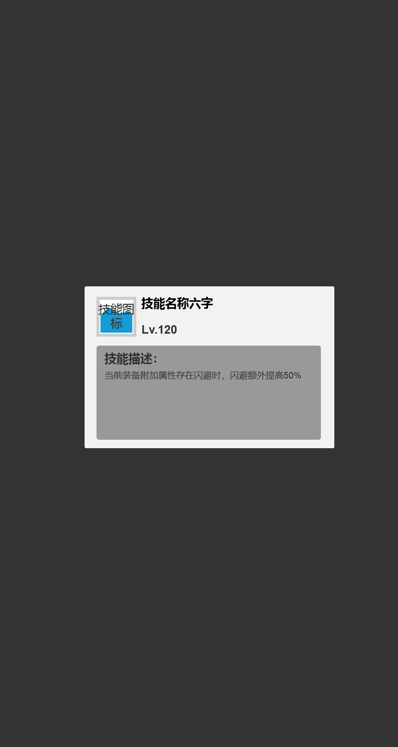
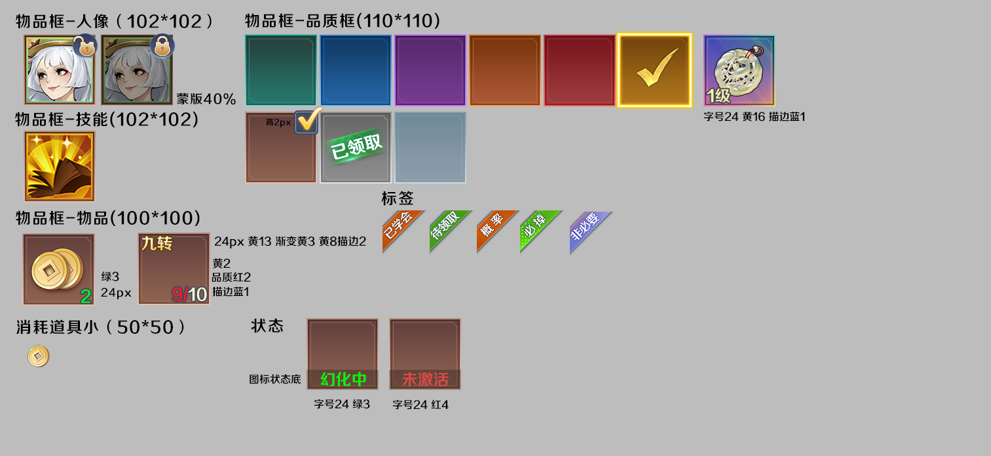
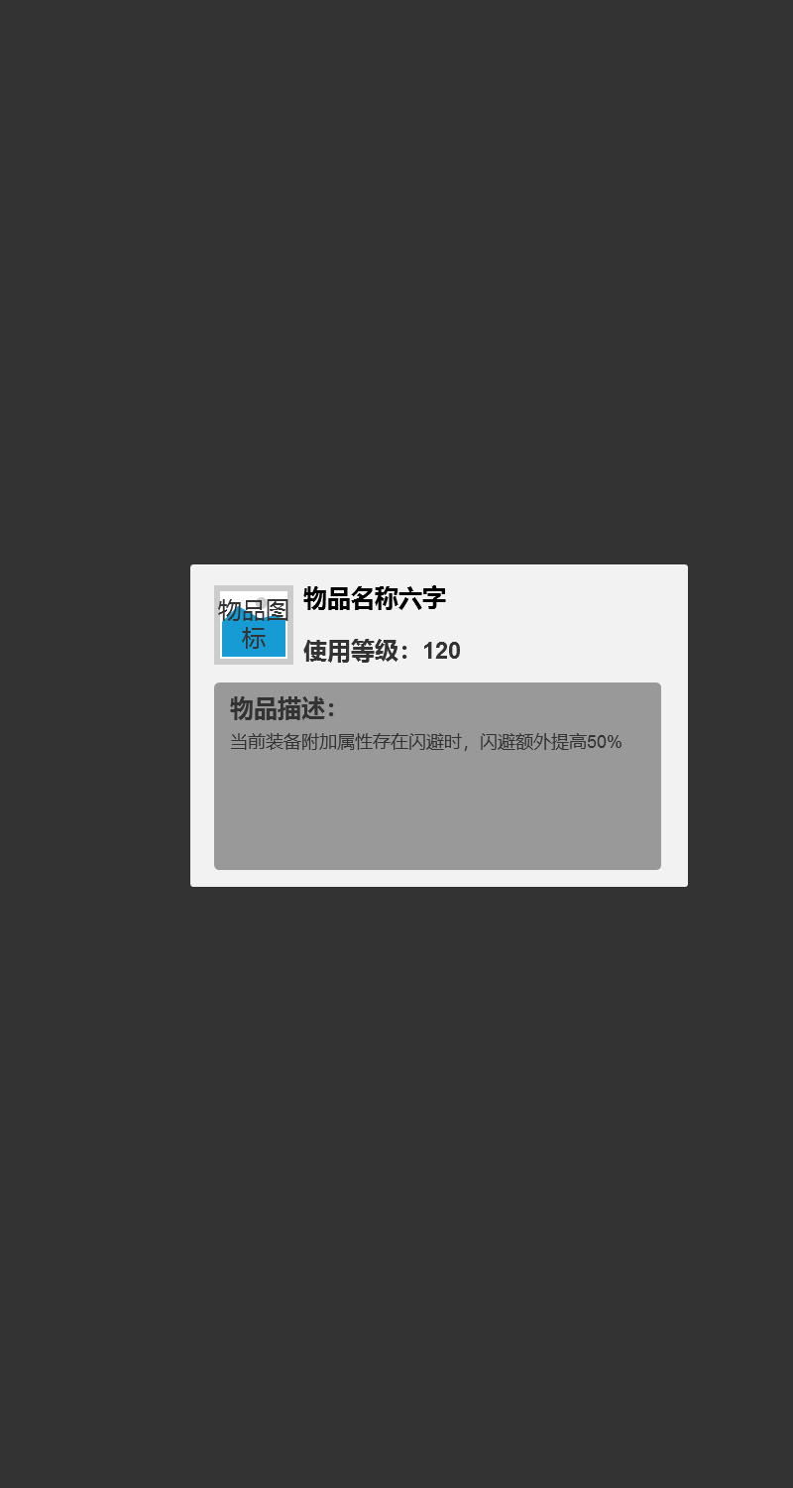
1、通用物品弹窗
2、通用技能弹窗
3、通用装备弹窗
4、通用道具图标（如右图，通用UI设定）

